Ranking PiN_DMC>3,5T
PZPM |  |  |  |  |  | 2024-03-11
Pierwsze rejestracje NOWYCH przyczep i naczep* o DMC>3,5T, udział w rynku %
First Registrations of NEW Trailers & Semi-Trailers with GVW>3.5T, Market Share %
 |  |  |  |  |  | Sztuki / Units
Pozycja | Marka | Rok narastająco Styczeń - Luty
 |  | YTD January - February
 |  | 2024 |  | 2023 |  | Zmiana % r/r
No. | Make
 |  | Ogółem | Udział % | Ogółem | Udział % | Change % y/y
 |  | Total | Mkt shr % | Total | Mkt shr %
1 | SCHMITZ CARGOBULL | 567 | 18.27% | 1049 | 25.62% | -45.9%
2 | KOEGEL | 408 | 13.15% | 213 | 5.20% | 91.5%
3 | WIELTON | 364 | 11.73% | 525 | 12.82% | -30.7%
4 | KRONE | 328 | 10.57% | 729 | 17.81% | -55.0%
5 | WECON | 118 | 3.80% | 152 | 3.71% | -22.4%
6 | SCHWARZMUELLER | 112 | 3.61% | 128 | 3.13% | -12.5%
7 | BODEX | 103 | 3.32% | 105 | 2.56% | -1.9%
8 | KEMPF | 77 | 2.48% | 68 | 1.66% | 13.2%
9 | INTER CARS - FEBER | 68 | 2.19% | 54 | 1.32% | 25.9%
10 | CHEREAU | 56 | 1.80% | 2 | 0.05% | 2700.0%
11 | KAESSBOHRER | 55 | 1.77% | 104 | 2.54% | -47.1%
12 | ZASŁAW | 54 | 1.74% | 49 | 1.20% | 10.2%
13 | MEGA | 47 | 1.51% | 94 | 2.30% | -50.0%
14 | FLIEGL | 43 | 1.39% | 62 | 1.51% | -30.6%
15 | MHS | 39 | 1.26% | 28 | 0.68% | 39.3%
16 | MEILLER-KIPPER | 35 | 1.13% | 24 | 0.59% | 45.8%
17 | BENALU | 33 | 1.06% | 31 | 0.76% | 6.5%
18 | D-TEC | 32 | 1.03% | 17 | 0.42% | 88.2%
19 | BERGER | 29 | 0.93% | 46 | 1.12% | -37.0%
20 | REDOS | 27 | 0.87% | 46 | 1.12% | -41.3%
 | Pozostałe / Others | 508 | 16.4% | 568 | 13.9% | -10.6%
 | OGÓŁEM / TOTAL | 3103 | 100% | 4094 | 100% | -24.2%
*/ bez rejestracji czasowych
Źródło: analizy PZPM na podstawie CEP
Source: PZPM analysis based on Central Register of Vehicles
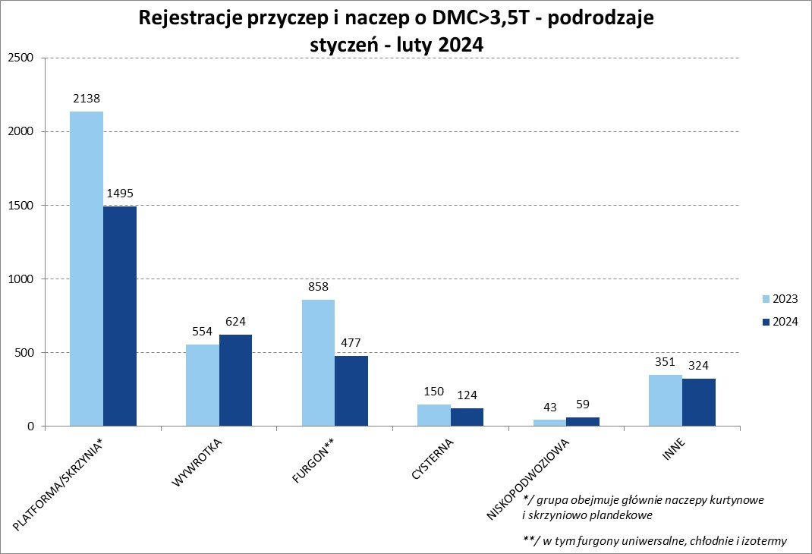

Ranking Naczepy DMC>3,5T
PZPM |  |  |  |  |  | 2024-03-11
Pierwsze rejestracje NOWYCH naczep* o DMC>3,5T, udział w rynku %
First Registrations of NEW Semi-Trailers with GVW>3.5T, Market Share %
 |  |  |  |  |  | Sztuki
Pozycja | Marka | Rok narastająco Styczeń - Luty
 |  | YTD January - February
 |  | 2024 |  | 2023 |  | Zmiana % r/r
No. | Make
 |  | Ogółem | Udział % | Ogółem | Udział % | Change % y/y
 |  | Total | Mkt shr % | Total | Mkt shr %
1 | SCHMITZ CARGOBULL | 565 | 20.5% | 1045 | 28.36% | -45.9%
2 | KOEGEL | 408 | 14.8% | 211 | 5.73% | 93.4%
3 | KRONE | 326 | 11.8% | 729 | 19.78% | -55.3%
4 | WIELTON | 311 | 11.3% | 494 | 13.41% | -37.0%
5 | SCHWARZMUELLER | 106 | 3.8% | 126 | 3.42% | -15.9%
6 | BODEX | 103 | 3.7% | 105 | 2.85% | -1.9%
7 | KEMPF | 77 | 2.8% | 68 | 1.85% | 13.2%
8 | INTER CARS - FEBER | 68 | 2.5% | 54 | 1.47% | 25.9%
9 | CHEREAU | 56 | 2.0% | 2 | 0.05% | 2700.0%
10 | KAESSBOHRER | 55 | 2.0% | 104 | 2.82% | -47.1%
11 | ZASŁAW | 49 | 1.8% | 38 | 1.03% | 28.9%
12 | MEGA | 47 | 1.7% | 94 | 2.55% | -50.0%
13 | FLIEGL | 42 | 1.5% | 59 | 1.60% | -28.8%
14 | MEILLER-KIPPER | 33 | 1.2% | 21 | 0.57% | 57.1%
 | BENALU | 33 | 1.2% | 31 | 0.84% | 6.5%
16 | D-TEC | 32 | 1.2% | 17 | 0.46% | 88.2%
17 | BERGER | 29 | 1.1% | 46 | 1.25% | -37.0%
18 | CIMC | 24 | 0.9% | 36 | 0.98% | -33.3%
19 | JANMIL | 23 | 0.8% | 9 | 0.24% | 155.6%
20 | KRAKER | 21 | 0.8% | 13 | 0.35% | 61.5%
 | Pozostałe / Others | 348 | 12.6% | 383 | 10.4% | -9.1%
 | OGÓŁEM / TOTAL | 2756 | 100% | 3685 | 100% | -25.2%
*/ bez rejestracji czasowych
Źródło: analizy PZPM na podstawie CEP
Source: PZPM analysis based on Central Register of Vehicles
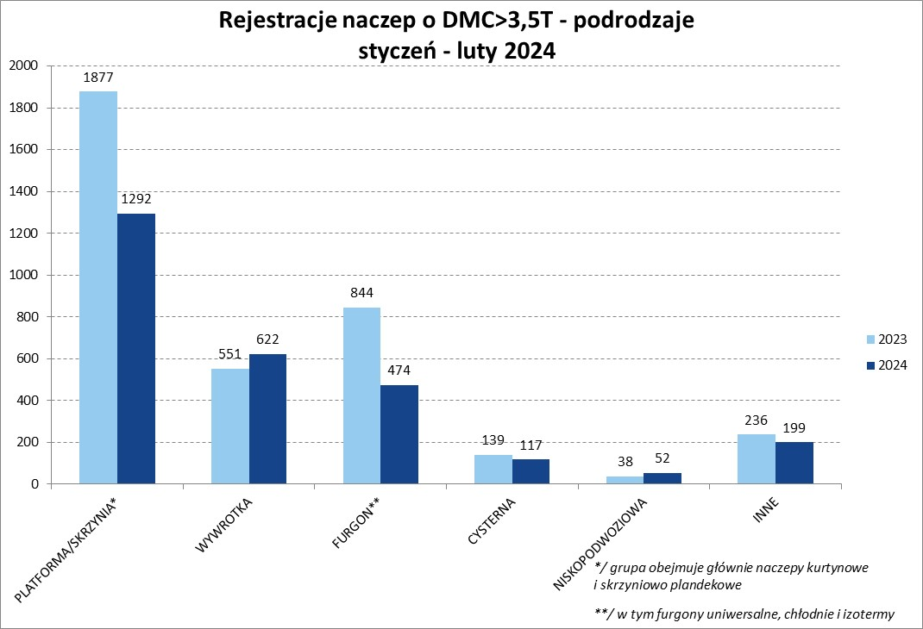

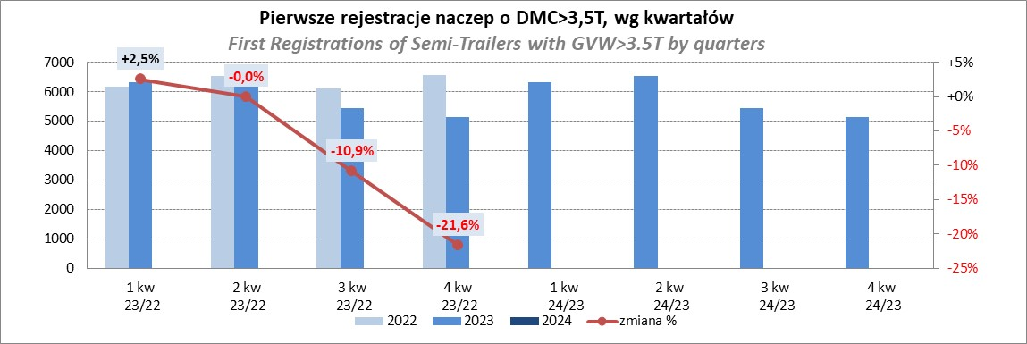

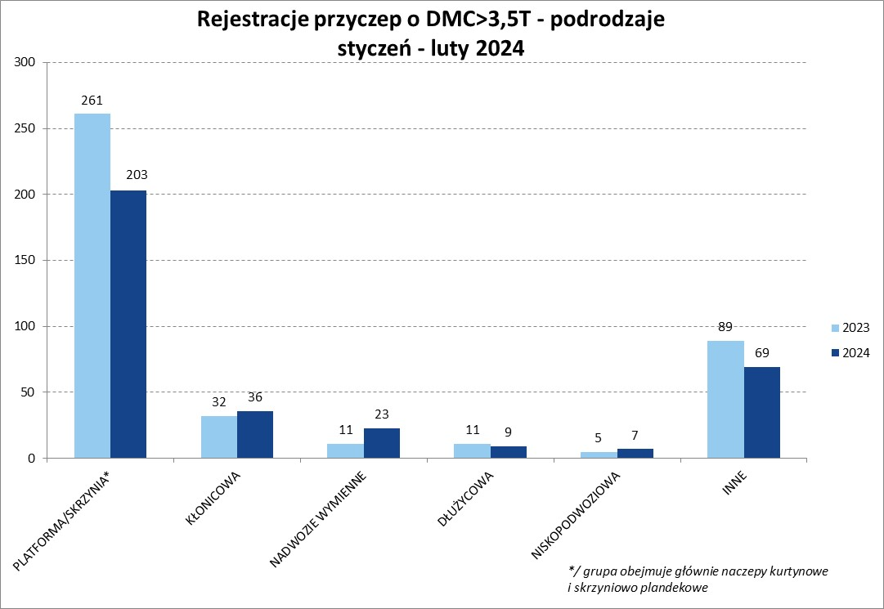

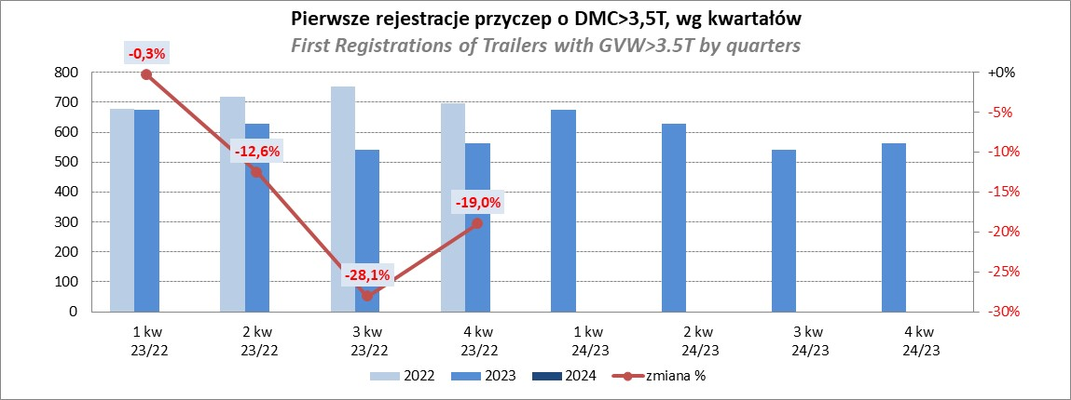

Przyczepy lekkie
PZPM |  |  |  |  |  | 2024-03-11
Pierwsze rejestracje NOWYCH przyczep lekkich*, udział w rynku %
First Registrations of NEW Light Trailers*, Market Share %
 |  |  |  |  |  | Sztuki / Units
Pozycja | Marka | Rok narastająco Styczeń - Luty
 |  | YTD January - February
 |  | 2024 |  | 2023 |  | Zmiana % r/r
No. | Make
 |  | Ogółem | Udział % | Ogółem | Udział % | Change % y/y
 |  | Total | Mkt shr % | Total | Mkt shr %
1 | NEPTUN-SORELPOL | 1364 | 23.91% | 1339 | 25.00% | 1.9%
2 | TEMARED | 1349 | 23.65% | 1246 | 23.26% | 8.3%
3 | NIEWIADÓW | 351 | 6.15% | 397 | 7.41% | -11.6%
4 | ZASŁAW | 331 | 5.80% | 358 | 6.68% | -7.5%
5 | FARO | 266 | 4.66% | 195 | 3.64% | 36.4%
6 | RYDWAN | 260 | 4.56% | 239 | 4.46% | 8.8%
7 | MARTZ | 184 | 3.23% | 230 | 4.29% | -20.0%
8 | WIOLA | 131 | 2.30% | 131 | 2.45% | 0.0%
9 | BRENDERUP-THULE TRAILERS | 129 | 2.26% | 87 | 1.62% | 48.3%
10 | FRACHT | 122 | 2.14% | 67 | 1.25% | 82.1%
11 | WIDPOL | 98 | 1.72% | 77 | 1.44% | 27.3%
12 | MASTER-TECH | 93 | 1.63% | 71 | 1.33% | 31.0%
13 | STIM | 84 | 1.47% | 56 | 1.05% | 50.0%
14 | GŁOWACZ | 74 | 1.30% | 63 | 1.18% | 17.5%
15 | W.N.P. M.SUSKI | 62 | 1.09% | 62 | 1.16% | 0.0%
16 | LORRIES | 61 | 1.07% | 51 | 0.95% | 19.6%
17 | SPAWLINE | 54 | 0.95% | 50 | 0.93% | 8.0%
18 | CARRO | 48 | 0.84% | 36 | 0.67% | 33.3%
19 | MER | 45 | 0.79% | 22 | 0.41% | 104.5%
20 | MIRO-CAR1 | 41 | 0.72% | 28 | 0.52% | 46.4%
 | Pozostałe / Others | 557 | 9.8% | 551 | 10.3% | 1.1%
 | OGÓŁEM / TOTAL | 5704 | 100% | 5356 | 100% | 6.5%
*/ bez rejestracji czasowych
Źródło: analizy PZPM na podstawie CEP
Source: PZPM analysis based on Central Register of Vehicles
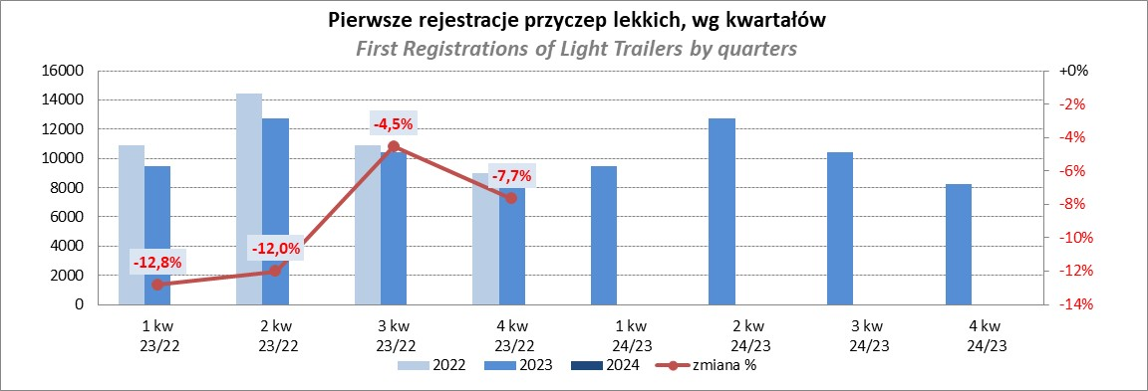

Ranking_P-CR
PZPM |  |  |  |  |  | 2024-03-11
Pierwsze rejestracje NOWYCH przyczep ciężarowych rolniczych*, udział w rynku %
First Registrations of NEW Agricultural Trailers*, Market Share %
 |  |  |  |  |  | Sztuki / Units
Pozycja | Marka | Rok narastająco Styczeń - Luty
 |  | YTD January - February
 |  | 2024 |  | 2023 |  | Zmiana % r/r
No. | Make
 |  | Ogółem | Udział % | Ogółem | Udział % | Change % y/y
 |  | Total | Mkt shr % | Total | Mkt shr %
1 | PRONAR | 213 | 26.46% | 358 | 37.49% | -40.5%
2 | METAL-FACH | 123 | 15.28% | 92 | 9.63% | 33.7%
3 | METALTECH | 74 | 9.19% | 84 | 8.80% | -11.9%
4 | MEPROZET | 47 | 5.84% | 30 | 3.14% | 56.7%
5 | JOSKIN | 45 | 5.59% | 23 | 2.41% | 95.7%
6 | PPHU WODZIŃSKI | 42 | 5.22% | 48 | 5.03% | -12.5%
7 | POMOT | 36 | 4.47% | 20 | 2.09% | 80.0%
8 | WIELTON | 32 | 3.98% | 65 | 6.81% | -50.8%
9 | ZASŁAW | 24 | 2.98% | 32 | 3.35% | -25.0%
10 | TECHMONT | 23 | 2.86% | 12 | 1.26% | 91.7%
11 | MARPOL | 15 | 1.86% | 32 | 3.35% | -53.1%
12 | FLIEGL | 14 | 1.74% | 13 | 1.36% | 7.7%
13 | URSUS | 13 | 1.61% | 20 | 2.09% | -35.0%
 | CYNKOMET | 13 | 1.61% | 11 | 1.15% | 18.2%
15 | BBC | 12 | 1.49% | 27 | 2.83% | -55.6%
 | Pozostałe / Others | 79 | 9.8% | 88 | 9.2% | -10.2%
 | OGÓŁEM / TOTAL | 805 | 100% | 955 | 100% | -15.7%
*/ bez rejestracji czasowych
Źródło: analizy PZPM na podstawie CEP
Source: PZPM analysis based on Central Register of Vehicles
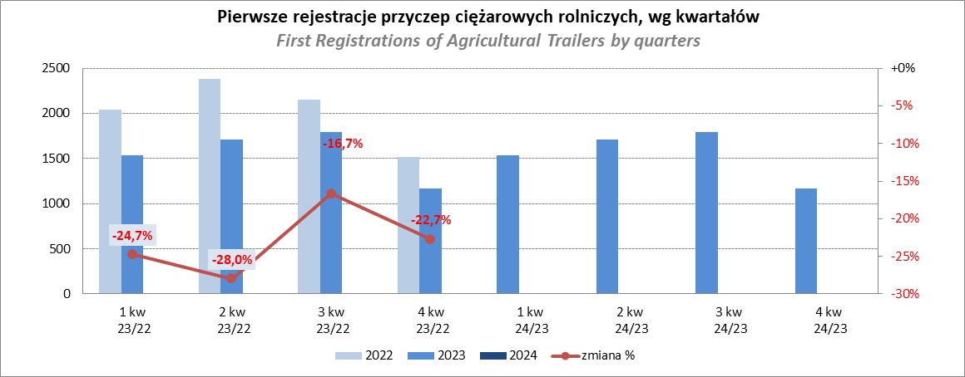

PZPM
Source: PZPM analysis based on Central Register of Vehicles

Ranking_CR
PZPM |  |  |  |  |  | 2024-03-11
Pierwsze rejestracje NOWYCH ciągników rolniczych*, udział w rynku %
First Registrations of NEW Agricultural Tractors*, Market Share %
 |  |  |  |  |  | Sztuki / Units
Pozycja | Marka | Rok narastająco Styczeń - Luty
 |  | YTD January - February
 |  | 2024 |  | 2023 |  | Zmiana % r/r
No. | Make
 |  | Ogółem | Udział % | Ogółem | Udział % | Change % y/y
 |  | Total | Mkt shr % | Total | Mkt shr %
1 | NEW HOLLAND | 206 | 16.87% | 234 | 15.62% | -12.0%
2 | KUBOTA | 170 | 13.92% | 182 | 12.15% | -6.6%
3 | JOHN DEERE | 163 | 13.35% | 228 | 15.22% | -28.5%
4 | DEUTZ-FAHR | 85 | 6.96% | 154 | 10.28% | -44.8%
5 | SOLIS | 64 | 5.24% | 54 | 3.60% | 18.5%
6 | CLAAS | 60 | 4.91% | 44 | 2.94% | 36.4%
 | VALTRA | 60 | 4.91% | 81 | 5.41% | -25.9%
8 | MASSEY FERGUSON | 56 | 4.59% | 89 | 5.94% | -37.1%
9 | FARMTRAC | 54 | 4.42% | 61 | 4.07% | -11.5%
10 | CASE IH | 53 | 4.34% | 105 | 7.01% | -49.5%
11 | FENDT | 41 | 3.36% | 54 | 3.60% | -24.1%
12 | ARBOS | 39 | 3.19% | 18 | 1.20% | 116.7%
13 | STEYR | 28 | 2.29% | 35 | 2.34% | -20.0%
14 | ZETOR | 24 | 1.97% | 66 | 4.41% | -63.6%
15 | LS | 20 | 1.64% | 10 | 0.67% | 100.0%
 | Pozostałe / Others | 98 | 8.0% | 83 | 5.5% | 18.1%
 | OGÓŁEM / TOTAL | 1,221 | 100% | 1,498 | 100% | -18.5%
*Pojazdy zarejestrowane jako Ciągniki Rolnicze bez wyróżnionych jako potencjalne ATV / UTV
** Liczby zawierają rejestracje czasowe na koniec miesięcy
Źródło: analizy PZPM na podstawie CEP
*Vehicles registered as Agricultural Tractors without considered as ATV / UTV
Source: PZPM analysis based on Central Register of Vehicles
